Commande Pâques
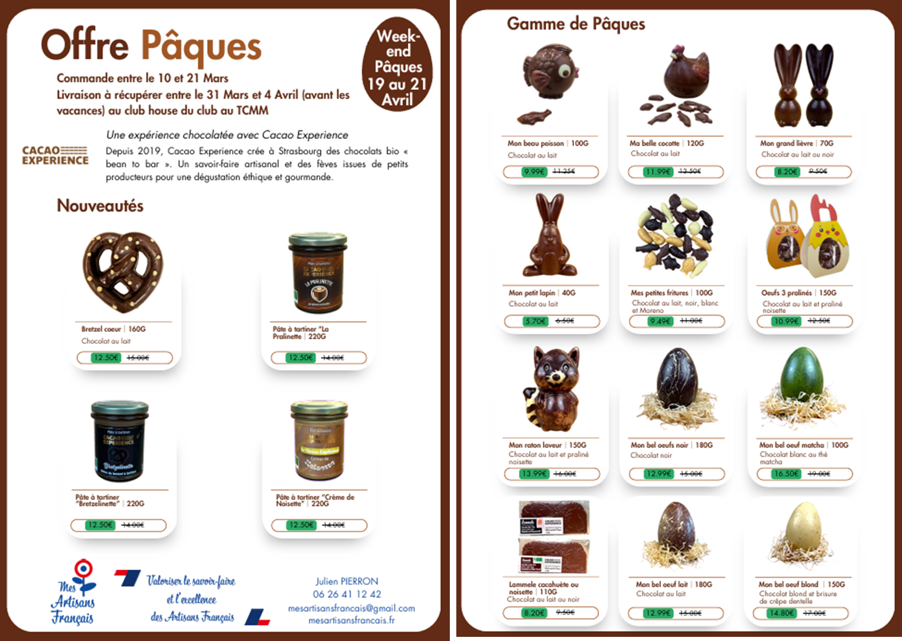
OFFRE PÂQUES CSE 2025
PRODUIT | TYPE | LABEL | ORIGINE CACAO | COULEUR COLORANT NATUREL BIO | POIDS NET | DIMENSION | PRIX DE VENTE TTC | PRIX DE VENTE TTC REMISE | QUANTITE | TOTAL | PHOTO
BRETZEL CŒUR | Chocolat lait | Bio | / | / | 160g | / | 15.00 € | 12.50 € | 0 | 0.00 €
PATE A TARTINER BRETZELINETTE | / | Bio | / | / | 220g | / | 14.00 € | 12.50 € | 0 | 0.00 €
PATE A TARTINER CREME DE NOISETTE | / | Bio | / | / | 220g | / | 14.00 € | 12.50 € | 0 | 0.00 €
PATE A TARTINER PRALINETTE | / | Bio | / | / | 220g | / | 14.00 € | 12.50 € | 0 | 0.00 €
MON GRAND LIÈVRE (NOIR) | Chocolat NOIR 70% pure origine Équateur, garni de fritures, | Bio | Équateur, Guayas | Noir, Rose | 70g | 16 x 6 x 7 cm | 9.50 € | 8.20 € | 0 | 0.00 €
MON GRAND LIÈVRE (LAIT) | Chocolat LAIT 50% pure origine Équateur, garni de fritures, déco rose | Bio | Équateur, Guayas | Noir, Rose | 70g | 16 x 6 x 7 cm | 9.50 € | 8.20 € | 0 | 0.00 €
MON PETIT LAPIN (LAIT) | Chocolat LAIT 50% pure origine Équateur | Bio | Équateur, Guayas | / | 40g | 10 x 6 x 3 cm | 6.50 € | 5.70 € | 0 | 0.00 €
MON BEL OEUF (CHOCOLAT BLOND) | Chocolat BLOND et brisures de crêpe dentelle (+fritures) | Bio | / | / | 150g | 15 x 10 x 10 cm | 17.00 € | 14.80 € | 0 | 0.00 € | 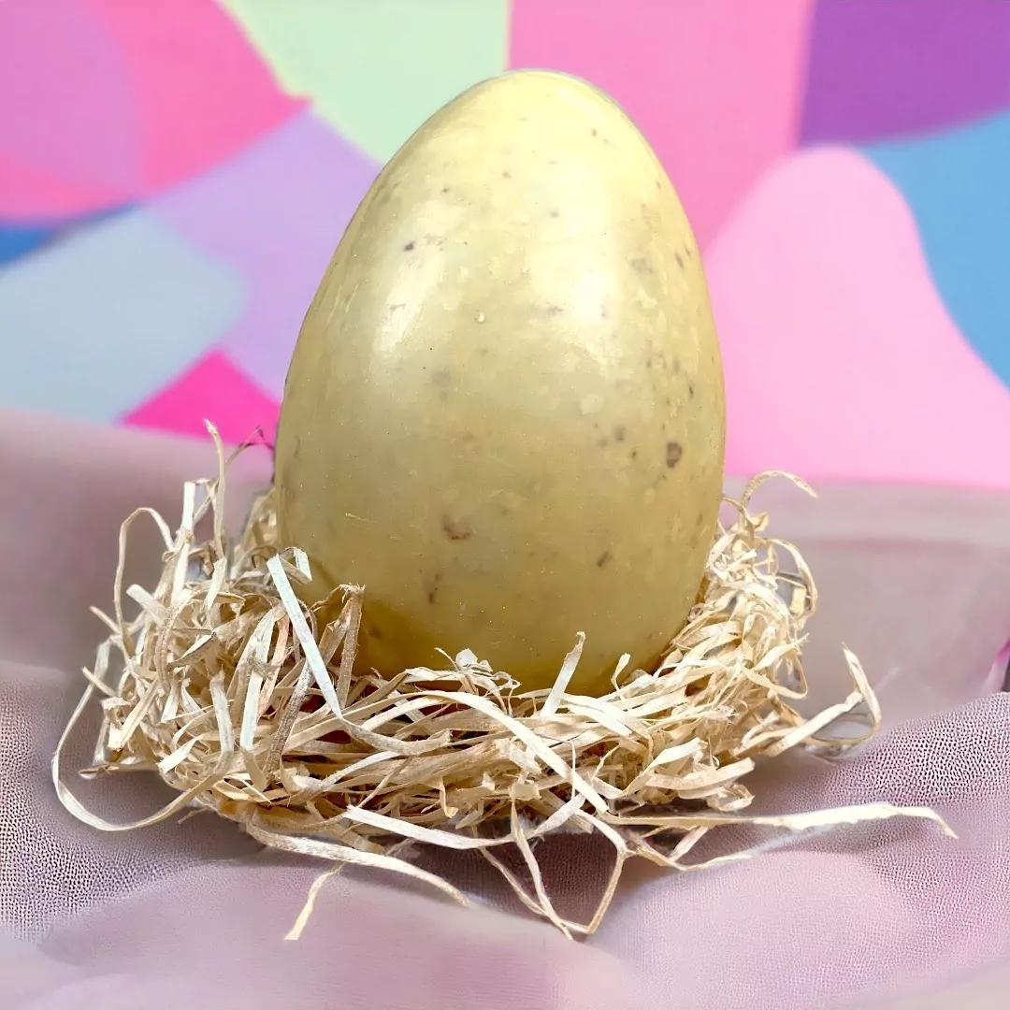
MON BEL OEUF (MATCHA) | Chocolat BLANC au Thé MATCHA (+fritures) | Bio | Équateur, Guayas | / | 150 | 15 x 10 x 10 cm | 19.00 € | 16.50 € | 0 | 0.00 € | 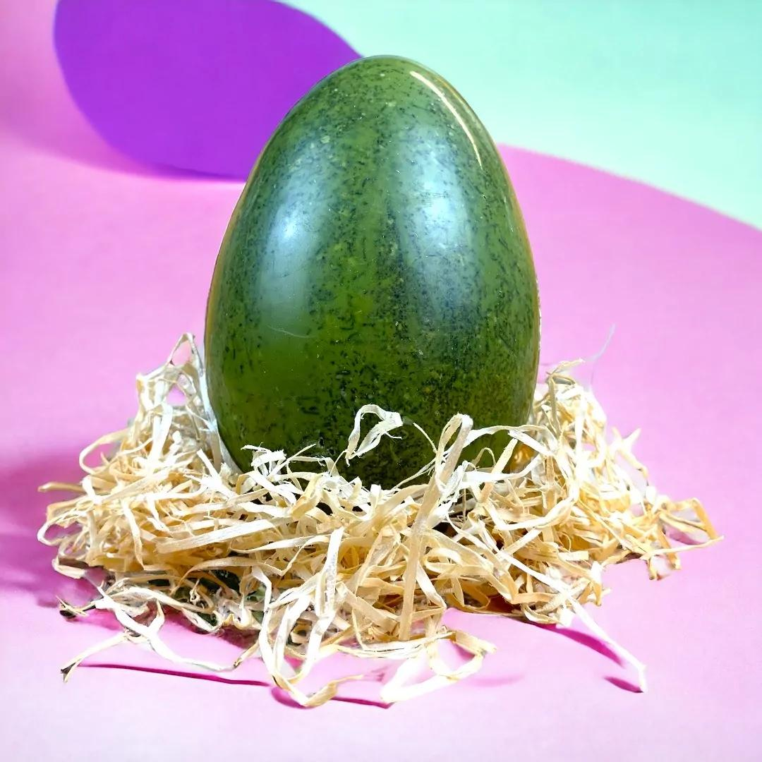
MON BEL OEUF (LAIT) | Chocolat LAIT 50% pure origine Équateur, garni (œufs praliné +fritures ) | Bio | Équateur, Guayas | / | 180g | 16 x 10 x 10 cm | 15.00 € | 12.99 € | 0 | 0.00 € | 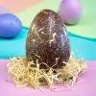
MON BEL OEUF (NOIR) | Chocolat Noir 70% pure origine Équateur, garni (œufs praliné +fritures ) | Bio | Équateur, Guayas | / | 180g | 17 x 10 x 10 cm | 15.00 € | 12.99 € | 0 | 0.00 €
MON RATON LAVEUR (LAIT) | Chocolat Lait 50% praliné noisette, pure origine Équateur | Bio | Équateur, Guayas | / | 150g | 17 x 12 x 12 cm | 16.00 € | 13.99 € | 0 | 0.00 €
MA BEAU POISSON (LAIT) | Chocolat au lait, Moulage, déco rose + friture | Bio | Équateur, Guayas | Rose, noir | 100g | 13 x 14 x 12 cm | 11.25 € | 9.99 € | 0 | 0.00 € | 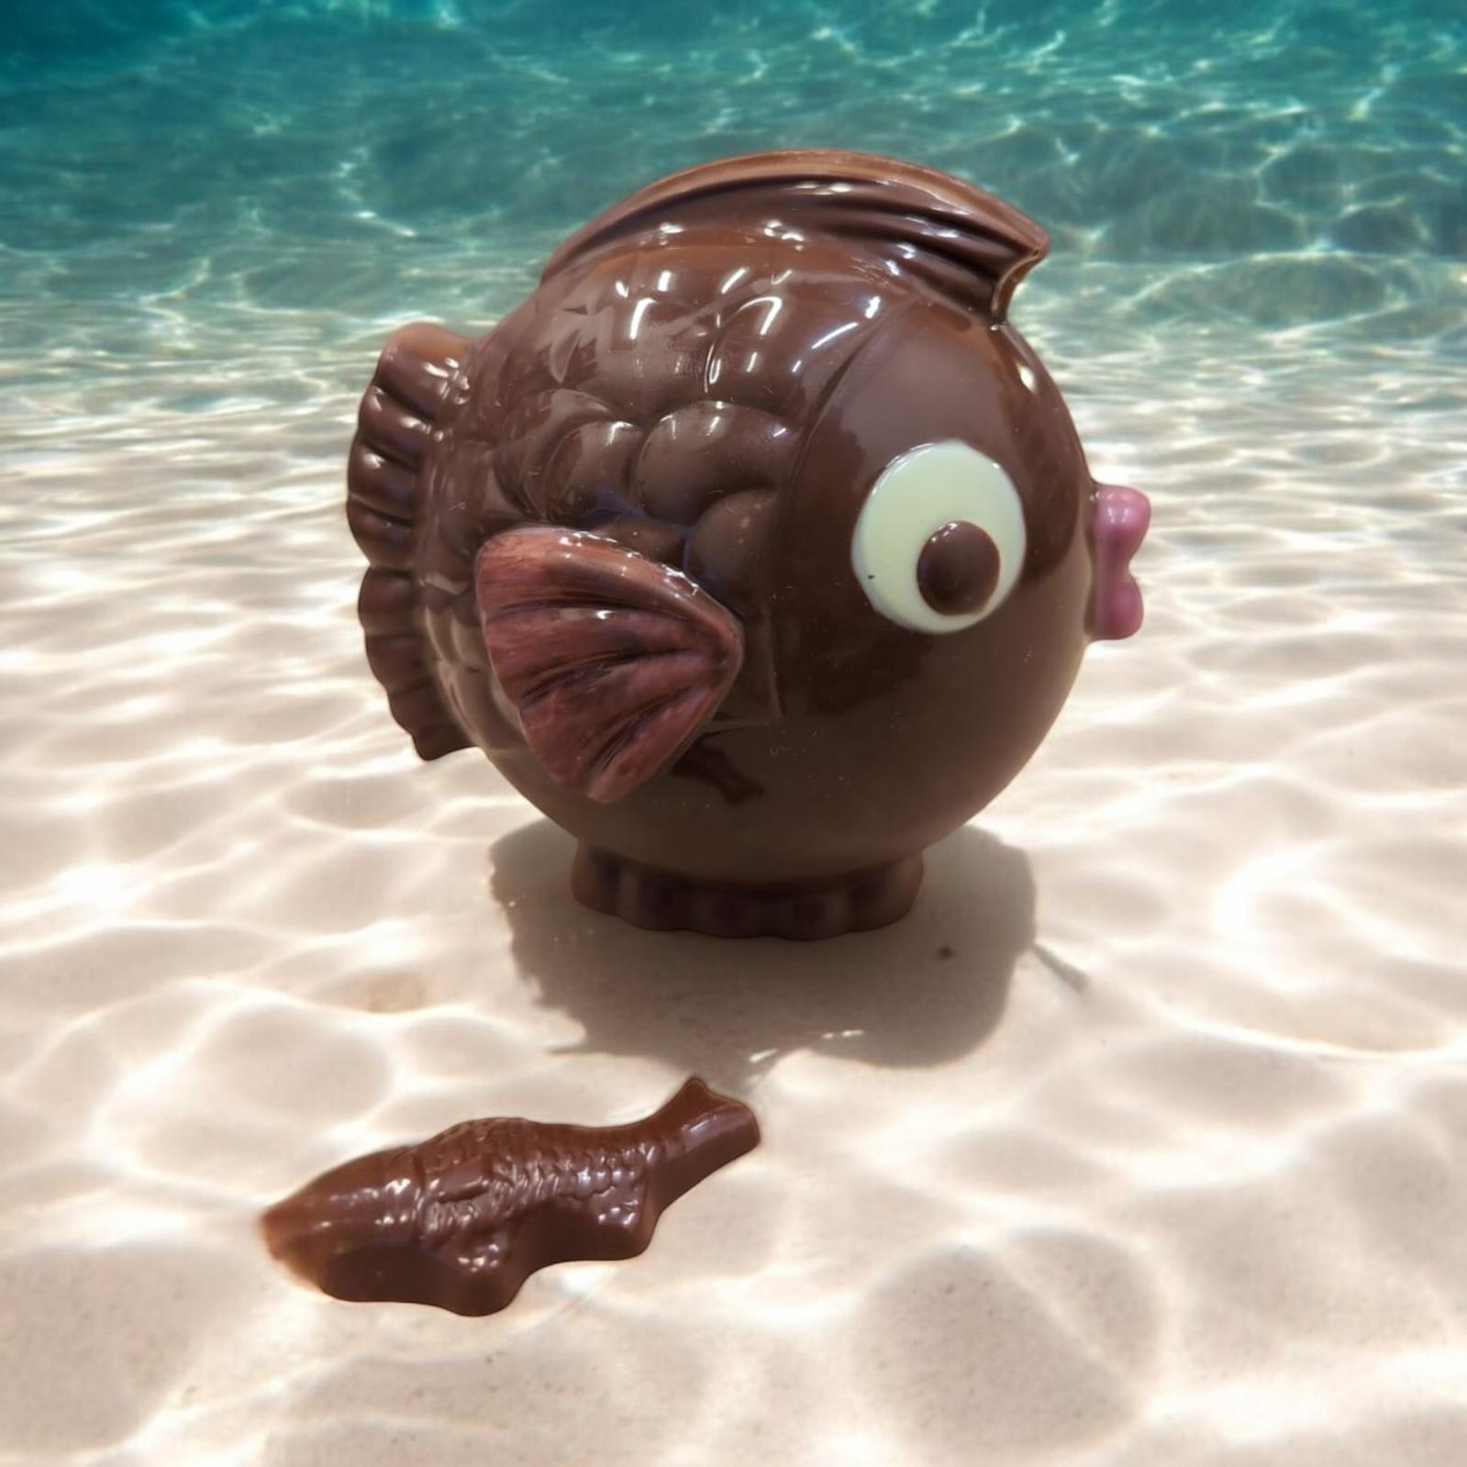
MA BELLE COCOTTE (LAIT) | Chocolat au lait, Moulage + 2 œufs, couleur : rose, blanc noir | Bio | Équateur, Guayas | Rose, noir, blanc | 120g | 13 x 14 x 12 cm | 13.50 € | 11.99 € | 0 | 0.00 € | 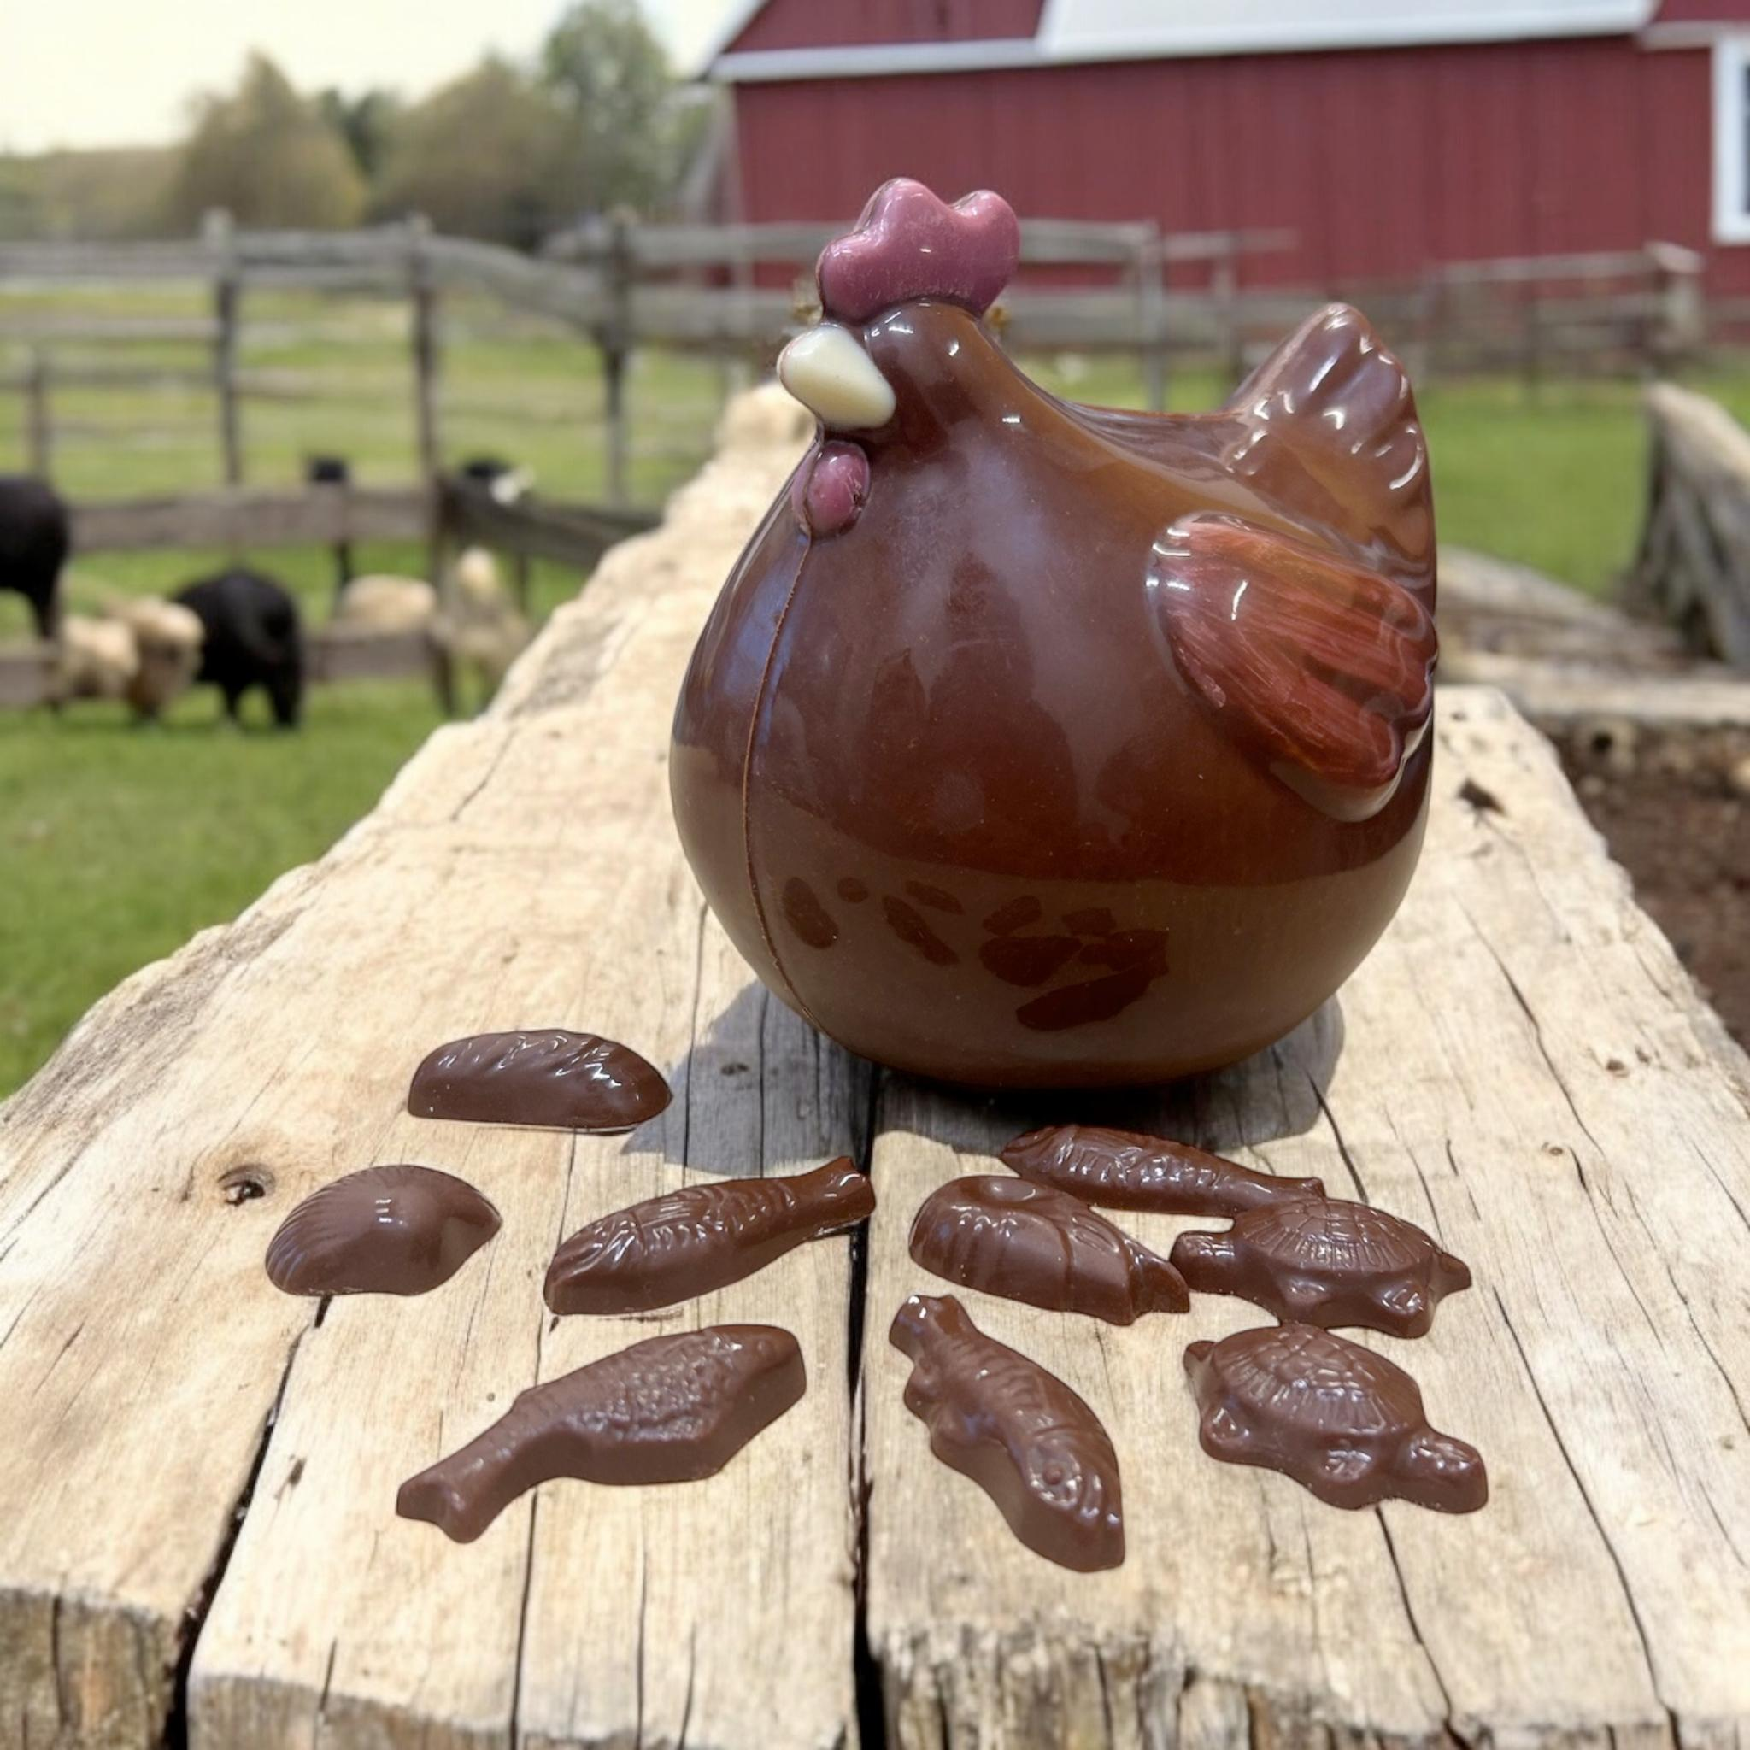
MES PETITES FRITURES | chocolat noir 70%, chocolat au lait 50%, Chocolat blanc, Chocolat "moreno" | Bio |  | / | 100g | / | 11.00 € | 9.49 € | 0 | 0.00 €
OEUFS 3 PRALINÉS | Chocolat Lait 50% praliné noisette, pure origine Équateur | Bio | Équateur, Guayas | / | 150g | / | 12.50 € | 10.99 € | 0 | 0.00 € | 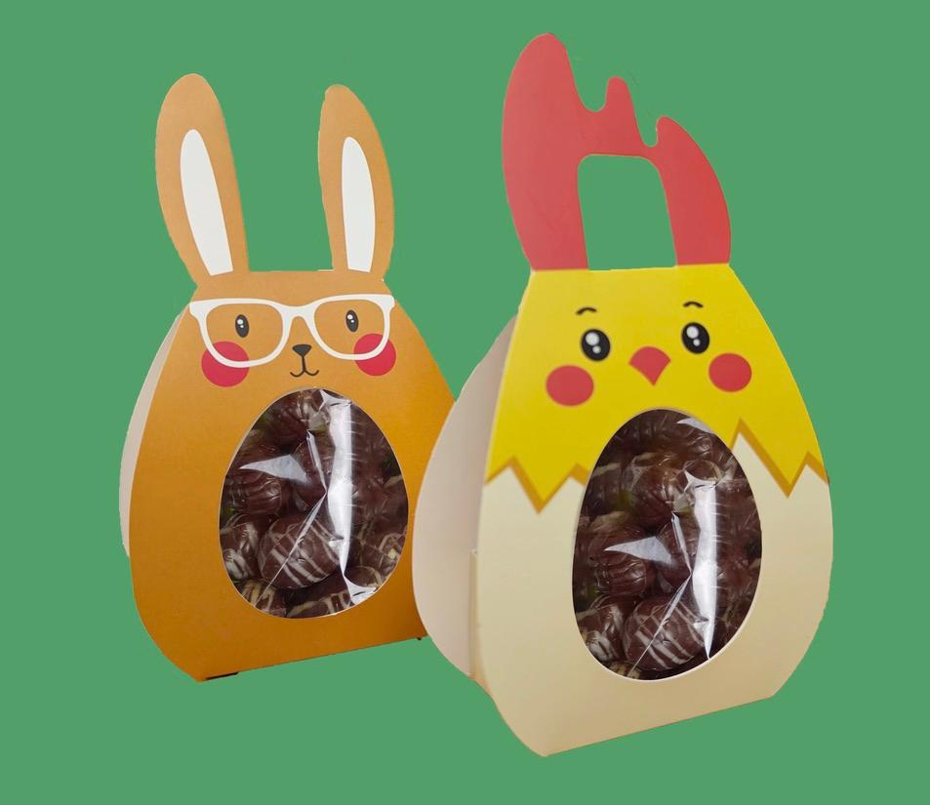
LAMMELE CACAHUÈTE | Chocolat au lait 50% garni praliné cacahuète et fleur de sel | Bio |  | / | 110g | 16 x 6 x 0,8 cm | 9.50 € | 8.20 € | 0 | 0.00 € | 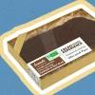
LAMMELE (Noisette du piémont IGP) | Chocolat noir 70% garni praliné noisette du piémont et fleur de sel |  | Équateur, Guayas | / | 110g | 16 x 6 x 0,8 cm | 9.50 € | 8.20 € | 0 | 0.00 € | 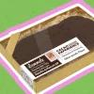

NOM ENTREPRISE:
NOM: |  |  |  |  |  |  |  |  | 0 | 0.00 €
PRENOM:
MAIL:
TELEPHONE:

